Hoja2
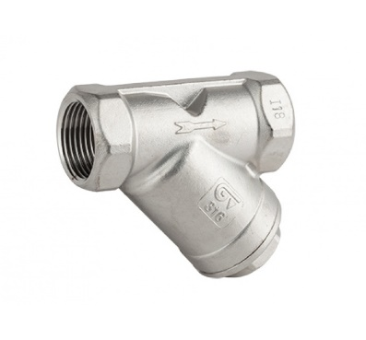
Pendientes Autoclave Vertical 55L
Descripción Elemento | Cantidad | Sitio de Compra
Filtros de 1/2" en Inox para vapor | 3
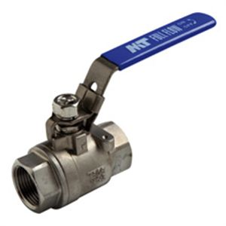
Valvula de Bola Inox de 3/8" | 1
Teflon Liquido LOCTITE 567 | 1
Tuberia de Cobre Flexible, Diametro: 1/4" | 1 Rollo (15m)
Tuberia de Cobre Flexible, Diametro: 3/8" | 1 Rollo (15m)

